#4 Control Premium 검증
1. Control Premium - 보고서 초안

구 분 | Average | Median | 비고
Capital IQ DB 기준(과거 3년) | 31.0% | 26.0%
RSM 2021 Study(과거 15년) | 29.0% | 24.0%
Average | 30.0% | 25.0%

검토사항

1. 평가자로부터 Capital IQ DB 기준으로 Control Premium 산정 시 사용한 Back-data를 수령 후 검토하는 과정에서, 왜곡을 불러일으킬 수 있는 오류사항들을 일부 발견해서 수정 요청하였으며 평가자 측에서 전부 수용하여 보고서를 재발행하였음. (수정 요청사항의 경우 질의서 8번 2차, 3차 추가 질의 참조)

2. RSM 2021 Study 수치 준용 시, 호주/뉴질랜드 지역 수치 중 호주 지역의 수치만 인용한 것으로 보여 사유에 대해 질의하였으며 다음과 같은 답변 수령하였으며, 실제로 뉴질랜드 대비 호주 금융시장이 더 활성화 되어 있으며, 하기 표에서 확인할 수 있다시피 분석 대상이 된 거래 수가 호주는 605건, 뉴질랜드는 131건으로 호주 사례의 규모가 훨씬 큰 점을 감안하여 평가자 답변 수용

질의서 9번 질의 2차 평가자 답변사항 참조
>> '뉴질랜드는 시장규모가 작으므로 호주시장이 보다 대표성 있는 것으로 추정하였습니다.(단순평균하는 것도 무리가 있을 것으로 판단합니다)

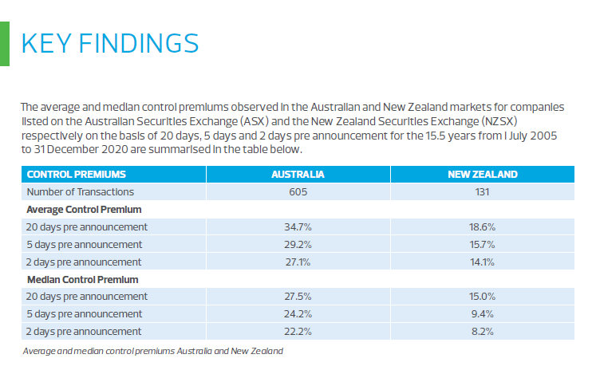
RSM Study - Source: RSM's_Control_Premium_Study_2021

CONTROL PREMIUMS |  | AUSTRALIA | NEW ZEALAND
Number of Transactions |  | 605 | 131
Average Control Premium
20 days pre announcement |  | 34.7% | 18.6%
5 days pre announcement |  | 29.2% | 15.7%
2 days pre announcement |  | 27.1% | 14.1%
Median Control Premium
20 days pre announcement |  | 27.5% | 15.0%
5 days pre announcement |  | 24.2% | 9.4%
2 days pre announcement |  | 22.2% | 8.2%

2. Control Premium - 최종 보고서(A)

구 분 | Average | Median | 비고
Capital IQ DB 기준(과거 3년) | 13.5% | 13.2%
RSM 2021 Study(과거 15년) | 29.2% | 24.2%
Average | 21.4% | 18.7%

비교대사 - 3차 질의서 상 요청한 오류 수정 후 To-be 값(B)

구 분 | Average | Median | 비고
Capital IQ DB 기준(과거 3년) | 13.5% | 13.2% | *1
RSM 2021 Study(과거 15년) | 29.2% | 24.2% | *2
Average | 21.4% | 18.7%

Diff(A-B)

구 분 | Average | Median | 비고
Capital IQ DB 기준(과거 3년) | 0.0% | 0.0% | *1 | << check
RSM 2021 Study(과거 15년) | 0.0% | 0.0% | *2 | << check
Average | 0.0% | 0.0% |  | << check

검토사항

1. 최종보고서 상 포함된 Capital IQ DB 기준의 Control Premium Average/Median 수치가 3차 질의서를 통해 평가 측에 수정 요청한 값과 일치하는 것을 확인하였으며, 최종 평가 시에는 이를 활용한 Median Average 값인 18.7%를 이용하여 지분가치가 이루어졌음을 확인함.

서울외국환중개_환율
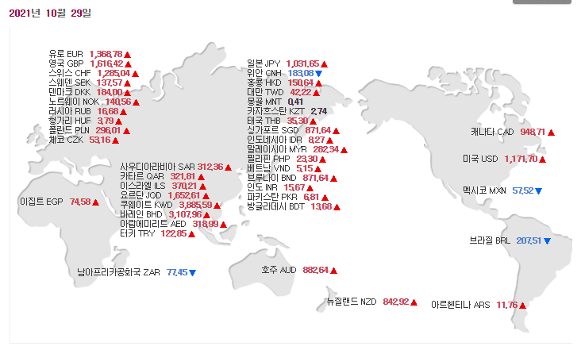
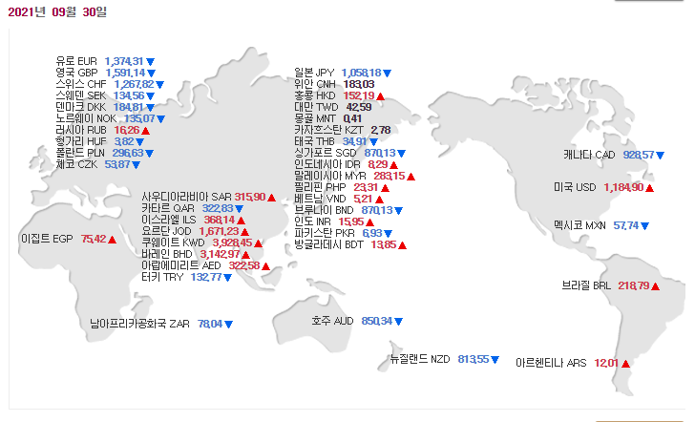
Source: 서울외국환중개

일자별 매매기준율

